Hoja1
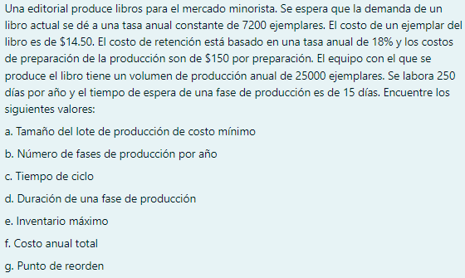

 | Demanda anual | 7200.00 | ejemplares |  | r
 | Costo de almacenaje | Q2.61 | anual por unidad |  | Ca
 | costo de produccion | Q150.00 |  |  | Cp
 | Precio unitario | Q14.50 |  |  | P
 | Dias | 250.00 | dias
 | Espera de produccion | 15 | dias
 | Retencion | 18%
 | Produccion annual | 25000 |  |  | k

A) |  |  | 1078.119 | unidades

B) |  | 6.678 | ciclos/año

C) |  |  | 0.107 | años
 |  |  | 38.914 | dias

D) | tp = tr
 | Do = | duracion optima
 | Do = | 77.828 | dias

E) |  |  | 767.621 | unidades

F) |  |  |  |  | Q106,403.49 | costo total annual

G) |  |  | 192.33501652

